系统图
生产计划
现场检查前 要事先要把数据做好
系统图

商品对应的坚持规则设定
现场检查前 要事先要把数据做好

用户MS
检查方法MS
图片MS
治具MS
模板MS
工程MS
工程MS维护画面
治具MS维护画面
图片MS维护画面
检查方法MS维护画面
用户MS维护画面
模板MS
维护画面
MS维护部分
检查前数据准备部分
账票出力
生产计划.TXT

生产计划作成
生产计划MS

商品模板关联.TXT
商品模板关联
商品模板关联
作成

现场检查部分

检查结果
检查明细
检查一览
帐票出力画面

***.PDF

治具扫描

检查明细登录

 | 各个表数据 是以生产线 作为区分 （【检查方法】除外） ，到达 各个生产线的数据 不会互相影响的目的
 | 所以 基础数据也要根据不同的生产线进行登录

画面MENU
 | MENU

 |  | 用户MS | 模板MS | 检查画面 | 账票出力

 |  | 工程MS维护 | 商品模板关联

 |  | 治具MS | 生产计划作成

 |  | 图片MS

 |  | 检查方法MS

画面迁移用
为检查 登录各种基础数据
为检查 登录检查模板
并且 把模板 和 商品CD 进行关联
现场实际的检查画面
账票出力

用户MS
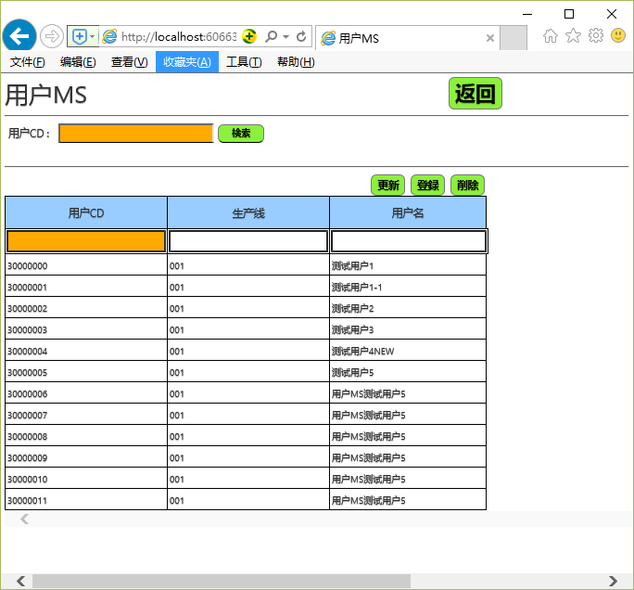
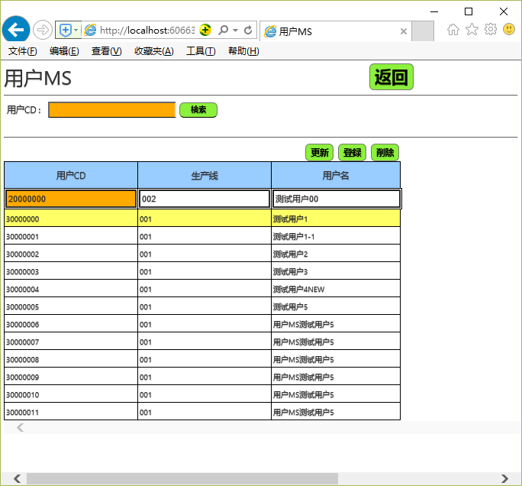
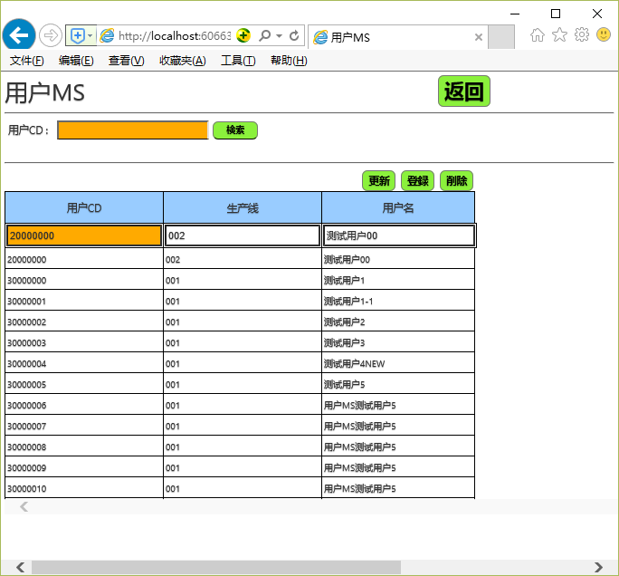
 |  |  |  |  |  |  |  | 用户MS | m_user
 | 用户MS |  |  |  |  |  |  | user_cd | line_id | user_name
 |  |  |  |  |  |  | 返回 | ユーザーCD | 生产线 | ユーザー名
 |  |  |  |  |  |  |  | varchar(10) | varchar(10) | nvarchar(10)
 |  |  |  |  |  |  |  | 3000000 | 001 | テスト者1
 |  |  |  | 更新 | 登录 | 删除 |  | 3000001 | 001 | テスト者2
 |  |  |  |  |  |  |  | 3000002 | 001 | テスト者3
 |  | ユーザーCD | 生产线 | ユーザー名 |  |  |  | 3000003 | 001 | テスト者4
 |  | 3003001 | SRM1313A | テスト者2 |  |  |  | 3000004 | 001 | テスト者5
 |  | 3003000 | SRM1312A | テスト者1 |  |  |  | 4000000 | 002 | テスト者2_1
 |  | 3003001 | SRM1313A | テスト者2 |  |  |  | 4000001 | 002 | テスト者2_2
 |  | 3003002 | SRM1314A | テスト者3 |  |  |  | 4000002 | 002 | テスト者2_3
 |  | 3003003 | SRM1315A | テスト者4 |  |  |  | 4000003 | 002 | テスト者2_4
 |  | 3003004 | SRM1316A | テスト者5 |  |  |  | 4000004 | 002 | テスト者2_5

用户信息登录 用 ，其中可以区分用户属于哪个生产线

操作： |  | 行选择 删除
 |  | 行选择 值修正 更新
 |  | 值入力 登录

实际画面例： 所有的MS画面 的操作 基本是一致的 ，如果没有特殊 就不重复叙述

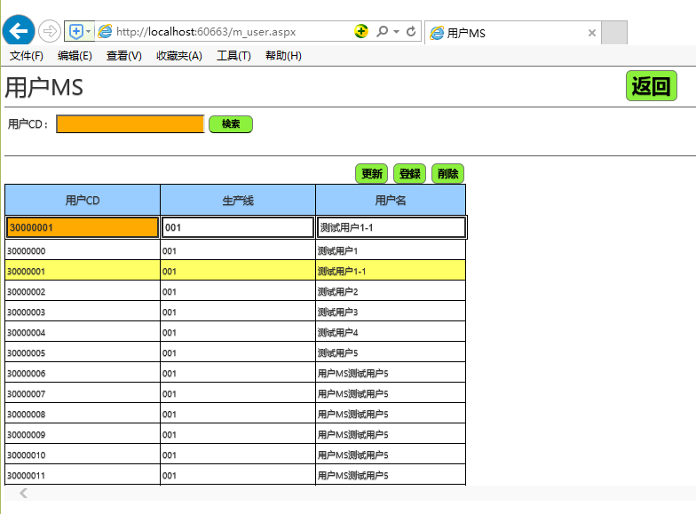

查询时 适当的采用模糊检索 （生产线 不模糊检索）

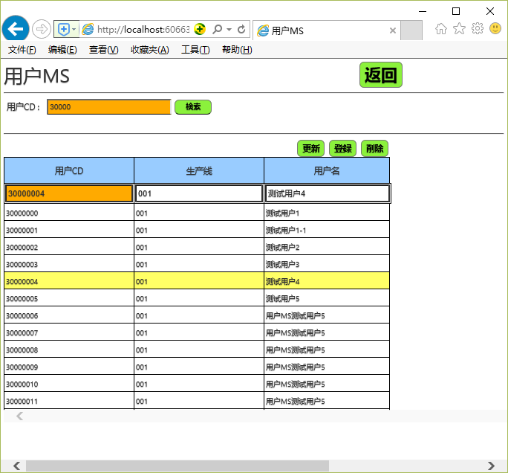

更新


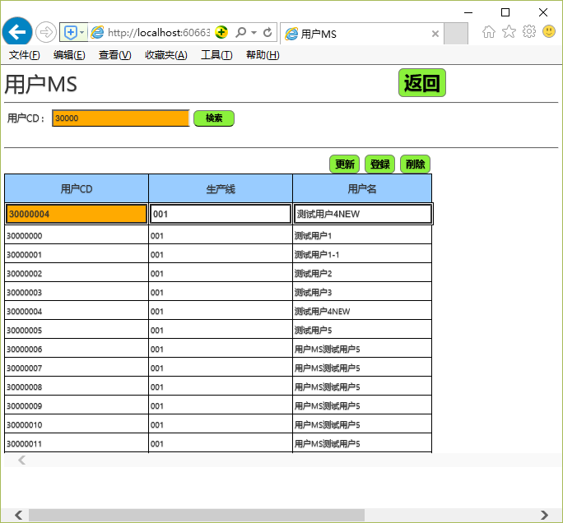

删除

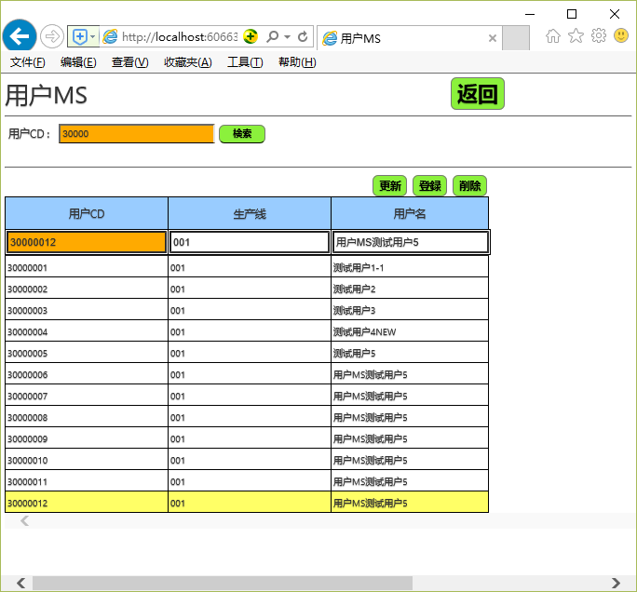


登录

图片MS
CS

 |  |  |  |  |  |  |  |  | 图片MS | m_picture
 | 图片MS |  |  |  |  |  |  |  | pic_id | line_id | pic_name | pic_conn
 |  |  |  |  |  |  | 返回 |  | 图片ID | 生产线 | 图片名称 | 图片名称
 | 生产线 | SRM1312A |  | 查询 |  |  |  |  | varchar(10) | varchar(10) | nvarchar(200) | varbinary(MAX)
 |  |  |  |  |  |  |  |  | 312P0001 | SRM1312A | 312P0001.img | 312P0001.img
 |  |  |  |  |  | 删除 |  |  | 312P0002 | SRM1312A | 312P0002.img | 312P0002.img

选择行时表示图片
 |  | 图片ID | 生产线 | 图片名称
 |  | 312P0001 | SRM1312A | 0000000001_纵框.jpg
 |  | 312P0002 | SRM1313A | 0000000002_鸭居.jpg

 |  |  |  |  |  |  | 图片

 |  |  |  |  |  | 批量上传 | 登录

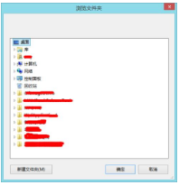
 |  |  |  |  | * 图片名前10位自动当作 图片ID
 |  |  |  |  | 所以图片图片名前10位不要重复 ， 如果重复 ， 当作更新图片来处理 |  |  | （这样做，用户也可以看到图片名称 马上就明白是什么图片）

 |  |  |  |  | *图片名称： 图片ID 10位 + 图片描述

 |  | 图片信息登录

 |  |  | 为检查项目表示的图片
 |  |  | 上传后， 会把图片放到 上传者的 生产线命名的文件夹中

模板MS
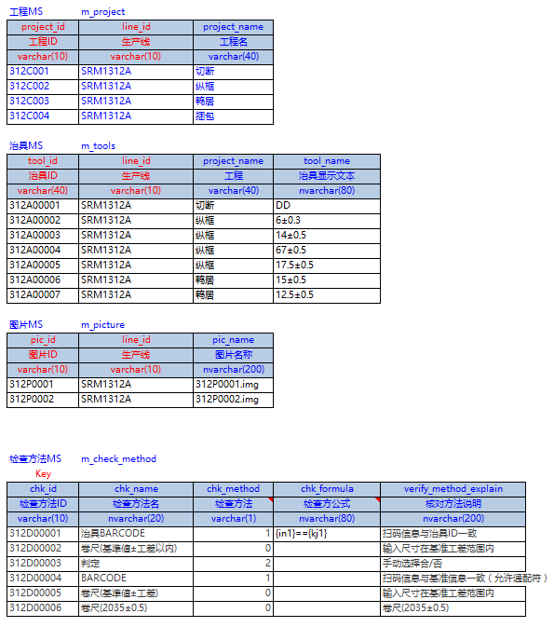
 |  |  |  |  |  |  |  |  |  |  |  |  |  |  |  |  |  | 模板MS | m_temp
 | 模板MS |  |  |  |  |  |  |  |  |  |  |  |  |  |  |  |  | Key | Key
 | 生产线： | SRM1312A |  |  |  |  |  |  |  |  |  |  |  |  |  | 返回 | line_id | temp_id | chk_method_id | project_id | project_name | pic_id | pic_name | chk_km_name | pic_sign | chk_id | chk_name | tool_id | kj_0 | kj_1 | kj_2 | kj_explain
 | 检查模板编号： | 312M0001 | 模板名称 |  |  |  | 查询 |  |  |  |  |  |  |  |  |  | 生产线 | 检查模板编号 | 检查项目ID | 工程ID | 工程名 | 图片ID | 图片名称 | 检查项目 | 图片标记 | 检查方法ID | 检查方法名 | 治具ID | 基准 | 工差- | 工差+ | 基准説明
 |  |  |  |  |  |  |  |  |  |  |  |  |  |  |  |  | varchar(10) | varchar(10) | varchar(10) | varchar(10) | varchar(40) | varchar(10) | nvarchar(200) | nvarchar(200) | nvarchar(10) | varchar(10) | nvarchar(20) | varchar(40) | nvarchar(20) | nvarchar(20) | nvarchar(20) | nvarchar(200)
 |  |  |  |  |  | 更新 | 登录 | 删除 |  |  |  |  |  |  |  |  | 001 | 312M0001 | 3121000001 | 312C001 | 切断 |  |  | 颜色 |  | 312D00001 | 治具BARCODE | 312A00001 |  |  |  | {与制品颜色匹配}
 |  |  |  |  |  |  |  |  |  |  |  |  |  |  |  |  | 001 | 312M0001 | 3121000002 | 312C002 | 纵框 | 312P0001 | 312P0001.img | 尺寸 | L | 312D00002 | 卷尺 |  | 2035 | 0.5 | 0.5 | 2035±0.5
 |  | 检查模板编号 | 检查项目ID | 工程ID | 工程名 | 图片ID | 图片名称 | 检查项目 | 图片标记 | 检查方法ID | 检查方法名 | 治具ID | 基准 | 工差- | 工差+ | 基准説明 | 001 | 312M0001 | 3121000003 | 312C002 | 纵框 | 312P0001 | 312P0001.img | 尺寸 | L | 312D00006 | 卷尺(2035±0.5) |  |  |  |  | 卷尺(2035±0.5)
 |  | 312M0001 | 3121000002 | 312C002 | 纵框 | 312P0001 | 312P0001.img | 尺寸 | L | 312D00002 | 卷尺 |  | 2035 | 0.5 | 0.5 | 2035±0.5 | 001 | 312M0001 | 3121000004 | 312C002 | 纵框 | 312P0001 | 312P0001.img | 尺寸 | a | 312D00001 | 治具BARCODE | 312A00002 |  |  |  | 6±0.3
 |  | 312M0001 | 3121000001 | 312C001 | 切断 |  |  | 颜色 |  | 312D00001 | 治具BARCODE | 312A00001 |  |  |  | {与制品颜色匹配} | 001 | 312M0001 | 3121000005 | 312C002 | 纵框 | 312P0001 | 312P0001.img | 尺寸 | b | 312D00001 | 治具BARCODE | 312A00003 |  |  |  | 14±0.5
 |  | 312M0001 | 3121000002 | 312C002 | 纵框 | 312P0001 | 312P0001.img | 尺寸 | L | 312D00002 | 卷尺 |  | 2035 | 0.5 | 0.5 | 2035±0.5 | 001 | 312M0001 | 3121000006 | 312C002 | 纵框 | 312P0001 | 312P0001.img | 尺寸 | c | 312D00001 | 治具BARCODE | 312A00004 |  |  |  | 67±0.5
 |  | 312M0001 | 3121000003 | 312C002 | 纵框 | 312P0001 | 312P0001.img | 尺寸 | L | 312D00006 | 卷尺(2035±0.5) |  |  |  |  | 卷尺(2035±0.5) | 001 | 312M0001 | 3121000007 | 312C002 | 纵框 | 312P0001 | 312P0001.img | 尺寸 | d | 312D00001 | 治具BARCODE | 312A00005 |  |  |  | 17.5±0.5
 |  | 312M0001 | 3121000004 | 312C002 | 纵框 | 312P0001 | 312P0001.img | 尺寸 | a | 312D00001 | 治具BARCODE | 312A00002 |  |  |  | 6±0.3 | 001 | 312M0001 | 3121000008 | 312C003 | 鸭居 | 312P0002 | 312P0002.img | 尺寸 | L | 312D00002 | 卷尺 |  | 1596 | 0.5 | 0.5 | 1596±0.5
 |  | 312M0001 | 3121000005 | 312C002 | 纵框 | 312P0001 | 312P0001.img | 尺寸 | b | 312D00001 | 治具BARCODE | 312A00003 |  |  |  | 14±0.5 | 001 | 312M0001 | 3121000009 | 312C003 | 鸭居 | 312P0002 | 312P0002.img | 尺寸 | a | 312D00001 | 治具BARCODE | 312A00006 |  |  |  | 15±0.5
 |  | 312M0001 | 3121000006 | 312C002 | 纵框 | 312P0001 | 312P0001.img | 尺寸 | c | 312D00001 | 治具BARCODE | 312A00004 |  |  |  | 67±0.5 | 001 | 312M0001 | 3121000010 | 312C003 | 鸭居 | 312P0002 | 312P0002.img | 尺寸 | b | 312D00001 | 治具BARCODE | 312A00007 |  |  |  | 12.5±0.5
 |  | 312M0001 | 3121000007 | 312C002 | 纵框 | 312P0001 | 312P0001.img | 尺寸 | d | 312D00001 | 治具BARCODE | 312A00005 |  |  |  | 17.5±0.5 | 001 | 312M0001 | 3121000011 | 312C003 | 鸭居 |  |  | 躯体穴 |  | 312D00003 | 判定 |  |  |  |  | 16：4个
 |  | 312M0001 | 3121000008 | 312C003 | 鸭居 | 312P0002 | 312P0002.img | 尺寸 | L | 312D00002 | 卷尺 |  | 1596 | 0.5 | 0.5 | 1596±0.5 | 001 | 312M0001 | 3121000012 | 312C003 | 鸭居 |  |  | 缓冲器方向 |  | 312D00003 | 判定 |  |  |  |  | 向里
 |  | 312M0001 | 3121000009 | 312C003 | 鸭居 | 312P0002 | 312P0002.img | 尺寸 | a | 312D00001 | 治具BARCODE | 312A00006 |  |  |  | 15±0.5 | 001 | 312M0001 | 3121000013 | 312C004 | 捆包 |  |  | 部品 |  | 312D00004 | BARCODE |  | MZA%968 |  |  | MZA%968
 |  | 312M0001 | 3121000010 | 312C003 | 鸭居 | 312P0002 | 312P0002.img | 尺寸 | b | 312D00001 | 治具BARCODE | 312A00007 |  |  |  | 12.5±0.5 | 001 | 312M0001 | 3121000014 | 312C004 | 捆包 |  |  | 说明书 |  | 312D00004 | BARCODE |  | MAN626B |  |  | MAN626B
 |  | 312M0001 | 3121000011 | 312C003 | 鸭居 |  |  | 躯体穴 |  | 312D00003 | 判定 |  |  |  |  | 16：4个 | 001 | 312M0001 | 3121000015 | 312C004 | 捆包 |  |  | 户当尺寸 |  | 312D00002 | 卷尺 |  | 2007 | 0 | 20 | 2007~2027
 |  | 312M0001 | 3121000012 | 312C003 | 鸭居 |  |  | 缓冲器方向 |  | 312D00003 | 判定 |  |  |  |  | 向里 | 001 | 312M0001 | 3121000016 | 312C004 | 捆包 |  |  | 户当数量 |  | 312D00003 | 判定 |  |  |  |  | 4枚/set
 |  | 312M0001 | 3121000013 | 312C004 | 捆包 |  |  | 部品 |  | 312D00004 | BARCODE |  | MZA%968 |  |  | MZA%968
 |  | 312M0001 | 3121000014 | 312C004 | 捆包 |  |  | 说明书 |  | 312D00004 | BARCODE |  | MAN626B |  |  | MAN626B
 |  | 312M0001 | 3121000015 | 312C004 | 捆包 |  |  | 户当尺寸 |  | 312D00002 | 卷尺 |  | 2007 | 0 | 20 | 2007~2027
 |  | 312M0001 | 3121000016 | 312C004 | 捆包 |  |  | 户当数量 |  | 312D00003 | 判定 |  |  |  |  | 4枚/set

会有POPUP显示图片
，让用户可以选择图片
会有POPUP显示图片
，让用户可以选择
会有POPUP显示图片
，让用户可以选择

制作检查项目的模板
 | 主要是把 ，工程，图片 ，治具等MS的数据 关联起来 形成检查项目
 | 也就是说 把下面的表信息 关联起来 形成检查项目

生产计划.TXT例
生产线 | 作番 | コード | 数量 | 预订检查日
SRM1312A | A00000001 | A1 | 3 | 2019-01-03 10:10:00
SRM1312A | A00000001 | A2 | 4 | 2019-01-03 10:10:00
SRM1312A | A00000001 | A3 | 5 | 2019-01-03 10:10:00
TXT 或者 CSV都可以
SRM1312A | A00000001 | A4 | 6 | 2019-01-03 10:10:00
SRM1312A | A00000001 | A5 | 7 | 2019-01-03 10:10:00
SRM1312A | A00000001 | A6 | 8 | 2019-01-03 10:10:00

检查画面
 |  |  |  |  |  |  |  |  |  |  |  |  |  |  |  | *OK和NG 是自己判定的结果输入
 |  |  |  |  |  |  |  |  |  |  |  |  |  |  |  | *图片跟随选择的行 变化
 |  |  |  |  |  |  |  |  |  |  |  |  |  |  |  | *回车时自动检测
 |  |  |  |  |  |  |  |  |  | 只要扫描就可以， 会自动匹配扫描的治具 |  |  |  |  |  | *扫码后自动检测

检查一览画面 |  |  |  |  |  |  |  |  |  | 治具检查画面 |  |  |  |  |  | 项目检查画面
 |  |  |  |  |  |  |  |  |  |  |  |  |  | 项目检查画面迁移 |  |  |  |  |  |  | 治具检查画面迁移 |  |  |  | 完了 | 返回
作番： | A00000001 | CODE： | A | 检查者： | 3003000 | テスト者 （生产线：SRM1312A） |  |  | 新规检查 | 作番：A00000001 |  | CODE：A | 检查者：3003000 | テスト者 （生产线：SRM1312A） |  |  | 作番：A00000001 |  | CODE：A | 检查者：3003000 | テスト者 （生产线：SRM1312A）

 | 检查日： |  | 未入力时 7日内 |  |  |  |  | 查询 |  |  | Scan: |  |  |  |  |  |  |  |  |  |  |  |  |  |  | NG：1， OK：1 ，全部：15
 |  |  |  |  |  |  |  |  |  |  |  |  |  |  |  |  | 工程名 | 检查项目 | 图片标记 | 检查方法 | 基准説明 | 输入值 | 结果 | 备考
 |  |  |  |  |  |  |  |  |  |  | 治具ID | 工程 | 治具 | 扫描 | 结果
 |  | 继续检查 | 强制完了 |  | 删除 |  |  |  |  |  | 312A00001 | 切断 | DD | 312A00001 | OK |  | 切断 | 颜色 |  | 治具BARCODE | {与制品颜色匹配} | abcd | NG | 手动输入
 |  |  |  |  |  |  |  |  |  |  | 312A00002 | 纵框 | 6±0.3 | 312A00002 | OK |  | 纵框 | 尺寸 | L | 卷尺 | 2035±0.5 | 2305.1 | OK
 | 检查No | 模板名称 |  | 检查者 | 计划检查日 | 检查完了日 | 状态 | 结果 |  |  | 312A00003 | 纵框 | 14±0.5 | 312A00003 | OK |  |  | 尺寸 | L | 卷尺(2035±0.5) | 卷尺(2035±0.5) | 2035.2
 | 20190101000000000001 | 切断、纵框、鸭居、捆包 |  | テスト者 | 2019-01-03 | 2019-01-03 | 待检查 |  |  |  | 312A00004 | 纵框 | 67±0.5 | 312A00004 | OK |  |  | 尺寸 | a | 治具BARCODE | 6±0.3
 | 20190101000000000002 | 切断、纵框、鸭居、捆包 |  | テスト者 | 2019-01-03 | 2019-01-03 | 待检查 |  |  |  | 312A00005 | 纵框 | 17.5±0.5 | 312A00005 | OK |  |  | 尺寸 | b | 治具BARCODE | 14±0.5
 | 20190101000000000003 | 切断、纵框、鸭居、捆包 |  | テスト者 | 2019-01-03 | 2019-01-03 | 临时保存 |  |  |  | 312A00006 | 鸭居 | 15±0.5 | 312A00006 | OK |  |  | 尺寸 | c | 治具BARCODE | 67±0.5
 | 20190101000000000004 | 切断、纵框、鸭居、捆包 |  | テスト者 | 2019-01-03 | 2019-01-03 | 完了 | 否 |  |  | 312A00007 | 鸭居 | 12.5±0.5 | 312A00007 | NG |  |  | 尺寸 | d | 治具BARCODE | 17.5±0.5
 | 20190101000000000005 | 切断、纵框、鸭居、捆包 |  | テスト者 | 2019-01-03 | 2019-01-03 | 完了 | 合 |  |  |  |  |  |  |  |  | 鸭居 | 尺寸 | L | 卷尺 | 1596±0.5
 |  |  |  |  |  |  |  |  |  |  |  |  |  |  |  |  |  | 尺寸 | a | 治具BARCODE | 15±0.5
 |  |  |  |  |  |  |  |  |  |  |  |  |  |  |  |  |  | 尺寸 | b | 治具BARCODE | 12.5±0.5
 |  |  |  |  |  |  |  |  |  |  |  |  |  |  |  |  |  | 躯体穴 |  | 判定 | 16：4个
 |  |  |  |  |  |  |  |  |  |  |  |  |  |  |  |  |  | 缓冲器方向 |  | 判定 | 向里
 |  |  |  |  |  |  |  |  |  |  |  |  |  |  |  |  | 捆包 | 部品 |  | BARCODE | MZA%968
 |  |  |  |  |  |  |  |  |  |  |  |  |  |  |  |  |  | 说明书 |  | BARCODE | MAN626B
 |  |  |  |  |  |  |  |  |  |  |  |  |  |  |  |  |  | 户当尺寸 |  | 卷尺 | 2007~2027
 |  |  |  |  |  |  |  |  |  | 在检查项目前 ， 先检查一下需要使用的治具是否拿对了 |  |  |  |  |  |  |  | 户当数量 |  | 判定 | 4枚/set

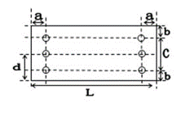
双击扩大
 |  |  |  |  |  |  |  |  |  |  |  |  |  |  |  |  | 图片 |  |  |  |  |  | 键盘
 |  |  |  |  |  |  |  |  |  |  |  |  |  |  |  |  |  |  |  |  |  |  | 7 | 8 | 9 | 删除
 |  |  |  |  |  |  |  |  |  |  |  |  |  |  |  |  |  |  |  |  |  |  | 4 | 5 | 6
 |  |  |  |  |  |  |  |  |  |  |  |  |  |  |  |  |  |  |  |  |  |  | 1 | 2 | 3 | 回车
 |  |  |  |  |  |  |  |  |  |  |  |  |  |  |  |  |  |  |  |  |  |  | 0 |  | .

 |  |  |  |  |  |  |  |  |  |  |  |  |  |  |  |  |  |  |  |  |  |  | NG |  | OK

主要是从生产计划中 取得当日要检查的数据
用户选择对应的作番 就可以进行检查了

 |  |  |  |  |  |  |  |  |  |  |  |  |  |  |  | 实际的检查画面
 |  |  |  |  |  |  |  |  |  |  |  |  |  |  |  |  | 主要有 1. 扫码检查 2.录入数据 检查 3.自己判定 正确或者错误 检查规则 就是根据前面的检查方法MS

